Instrucciones
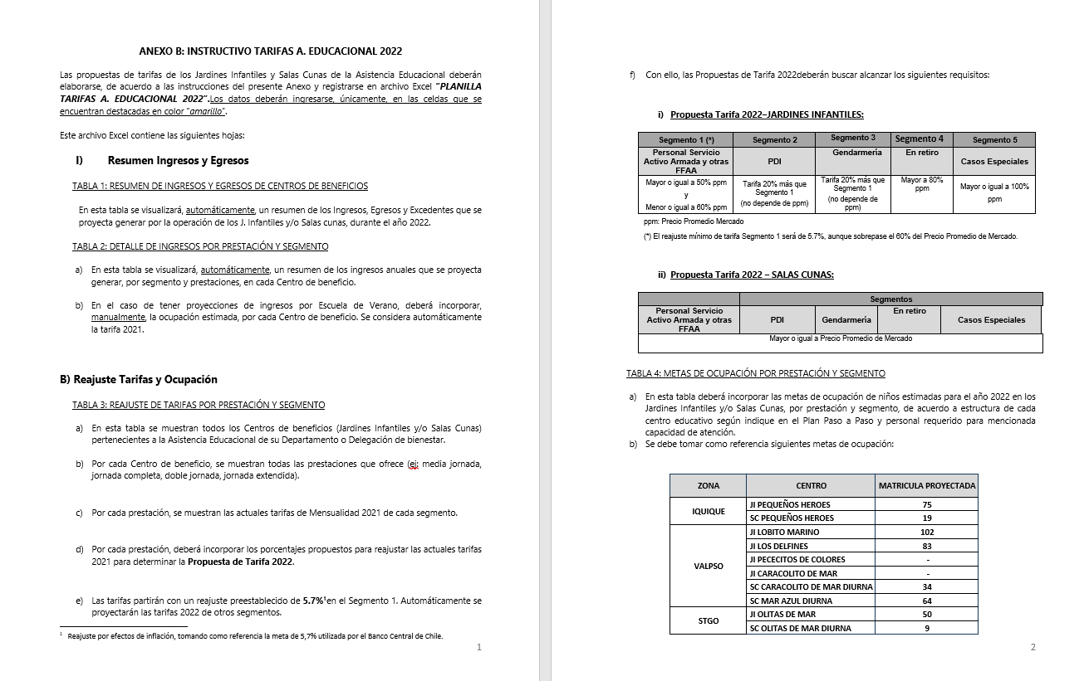
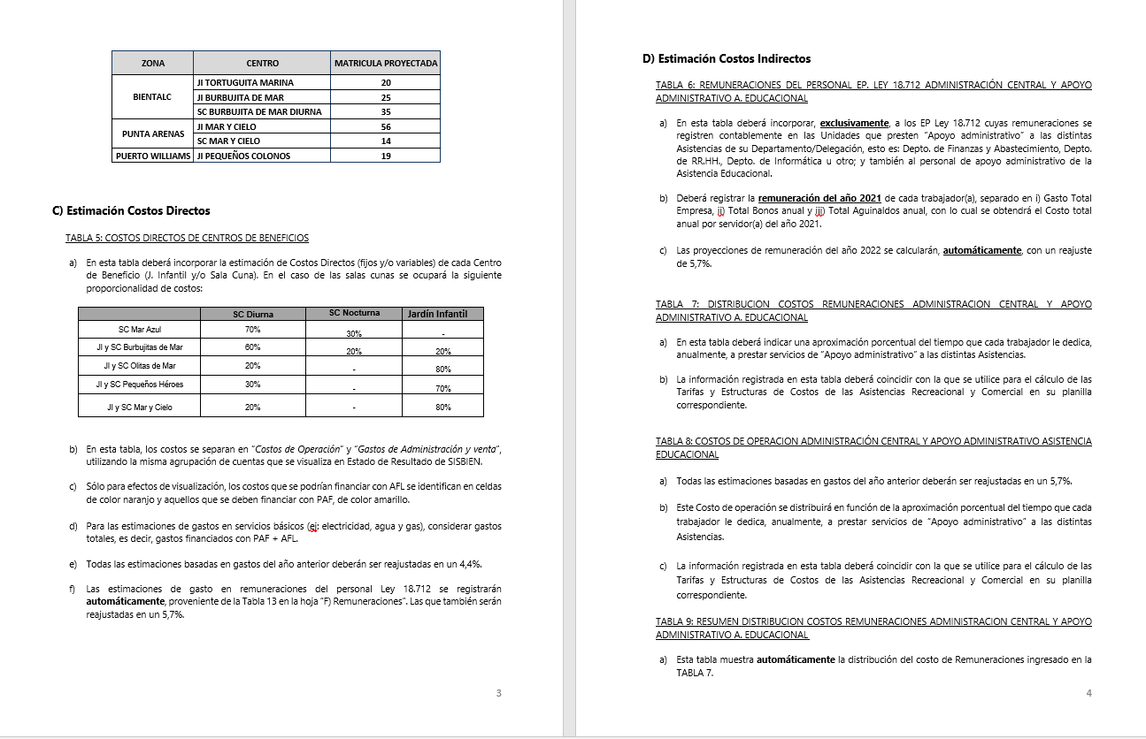
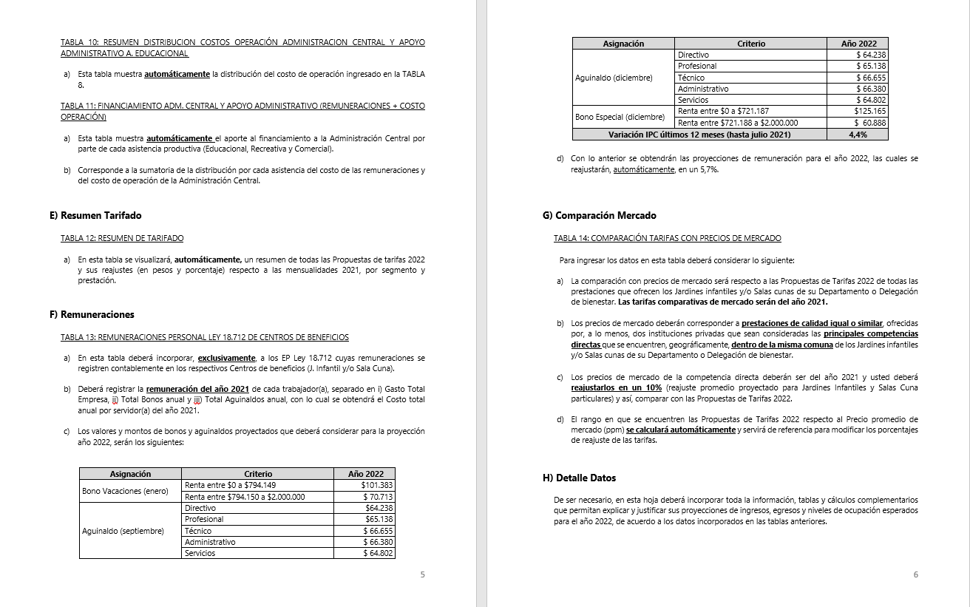
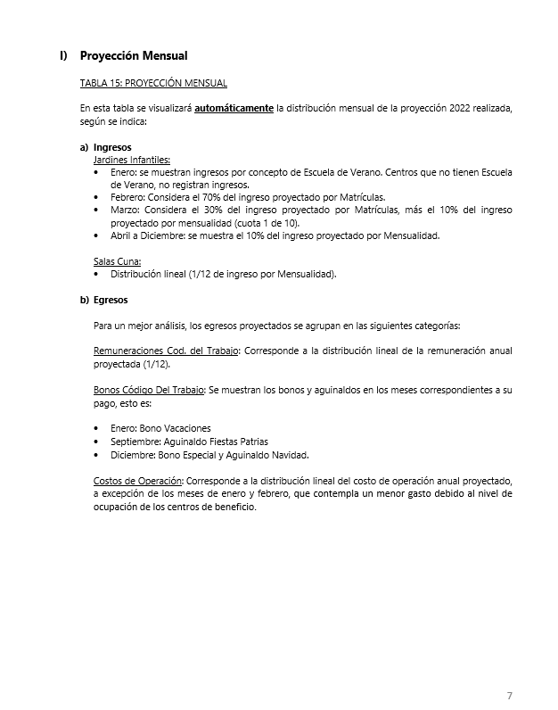
INSTRUCCIONES

INGRESE LOS DATOS EN LAS CELDAS DESTACADAS EN COLOR AMARILLO Y NARANJO

B) Reajuste Tarifas y Ocupación
Ir a
TABLA 4
 |  |  |  |  | ANEXO B
 |  |  |  |  | B) REAJUSTE DE TARIFAS Y METAS DE OCUPACIÓN POR CENTRO DE BENEFICIO

 |  | REPARTICION: |  |  | BIENVALP

TABLA 3: REAJUSTE DE TARIFAS POR PRESTACIÓN Y SEGMENTO

Jardines Infantiles | Prestación | Mensualidad 2021 |  |  |  |  | Reajuste propuesto |  |  |  |  | Propuesta Mensualidad 2022
 |  | Personal Servicio Activo Armada y otras FFAA | PDI | GENDARMERIA | En retiro | Casos Especiales | Personal Servicio Activo Armada y otras FFAA | PDI | GENDARMERIA | En retiro | Casos Especiales | Personal Servicio Activo Armada y otras FFAA | PDI | GENDARMERIA | En retiro | Casos Especiales
Jardín Infantil Lobito Marino | Media jornada | $79,200 | $95,100 | $95,100 | $106,200 | $156,200 | 5.7% | 5.7% | 5.7% | 5.7% | 5.7% | $83,800 | $100,500 | $100,500 | $112,300 | $165,200
 | Jornada completa | $129,400 | $155,300 | $155,300 | $218,400 | $325,800 | 5.7% | 5.7% | 5.7% | 5.7% | 5.7% | $136,800 | $164,200 | $164,200 | $230,900 | $344,400
Jardín Infantil Los Delfines | Media jornada | $79,200 | $95,100 | $95,100 | $106,200 | $156,200 | 5.7% | 5.7% | 5.7% | 5.7% | 5.7% | $83,800 | $100,500 | $100,500 | $112,300 | $165,200
 | Jornada completa | $129,400 | $155,300 | $155,300 | $218,400 | $325,800 | 5.7% | 5.7% | 5.7% | 5.7% | 5.7% | $136,800 | $164,200 | $164,200 | $230,900 | $344,400
Jardín Infantil Pecesitos de Colores | Media jornada | $31,800 | $38,200 | $38,200 | $40,000 | $47,800 | 5.7% | 5.7% | 5.7% | 5.7% | 5.7% | $33,700 | $40,400 | $40,400 | $42,300 | $50,600
Jardín Infantil Caracolito de Mar | Media jornada
 | Jornada completa

Salas Cunas | Prestación | Mensualidad 2021 |  |  |  |  | Reajuste propuesto |  |  |  |  | Propuesta Mensualidad 2022
 |  | Personal Servicio Activo Armada y otras FFAA | PDI | GENDARMERIA | En retiro | Casos Especiales | Personal Servicio Activo Armada y otras FFAA | PDI | GENDARMERIA | En retiro | Casos Especiales | Personal Servicio Activo Armada y otras FFAA | PDI | GENDARMERIA | En retiro | Casos Especiales
Sala Cuna Caracolito de Mar | Diurna | $310,000 | $372,000 | $372,000 | $387,500 | $465,000 | 5.7% | 5.7% | 5.7% | 5.7% | 5.7% | $327,700 | $393,300 | $393,300 | $409,600 | $491,600
 | Nocturna
 | Media Jornada | $186,000 | $223,200 | $223,200 | $279,000 | $372,000 | 5.7% | 5.7% | 5.7% | 5.7% | 5.7% | $196,700 | $236,000 | $236,000 | $295,000 | $393,300
Sala Cuna Mar Azul | Diurna | $310,000 | $372,000 | $372,000 | $387,500 | $465,000 | 5.7% | 5.7% | 5.7% | 5.7% | 5.7% | $327,700 | $393,300 | $393,300 | $409,600 | $491,600
 | Nocturna | $250,000 |  |  |  |  | 5.7% |  |  |  |  | $264,300
 | Media Jornada | $186,000 | $223,200 | $223,200 | $279,000 | $372,000 | 5.7% | 5.7% | 5.7% | 5.7% | 5.7% | $196,700 | $236,000 | $236,000 | $295,000 | $393,300

TABLA 4: METAS DE OCUPACIÓN POR PRESTACIÓN Y SEGMENTO

Jardines Infantiles | Prestación | Meta Ocupación niños 2022
 |  | Personal Servicio Activo Armada y otras FFAA | PDI | GENDARMERIA | En retiro | Casos Especiales | Total Meta Ocupación
Jardín Infantil Lobito Marino | Media jornada | 41 | 0 | 0 | 2 | 1 | 44
 | Jornada completa | 84 | 0 | 0 | 1 | 0 | 85 | 129 | capac maxima 150 | 4 niveles de 25. 4 educ y 7 tecnicos
Jardín Infantil Los Delfines | Media jornada |  |  |  |  |  | 0
 | Jornada completa | 120 | 0 | 0 | 0 | 0 | 120 | 120 | capac maxima 144
Jardín Infantil Pecesitos de Colores | Media jornada | 21 | 0 | 0 | 2 | 0 | 23 | 23 | de acuerdo a análisis se proyecta una matricula de 12 niños
Jardín Infantil Caracolito de Mar | Media jornada
 | Jornada completa

Salas Cunas | Prestación | Meta Ocupación niños 2022
 |  | Personal Servicio Activo Armada y otras FFAA | PDI | GENDARMERIA | En retiro | Casos Especiales | Total Meta Ocupación
Sala Cuna Caracolito de Mar | Diurna | 33 | 0 | 0 | 0 | 0 | 33 | se disminuye un lactante por no financiamiento de tecnico en parvulos, capacidad por nivel, 7,12 y 14
 | Nocturna
 | Media Jornada |  |  |  |  |  | 0 | 33
Sala Cuna Mar Azul | Diurna | 66 | 0 | 0 | 0 | 0 | 66
 | Nocturna | 19 | 0 | 0 | 0 | 0 | 19
 | Media Jornada |  |  |  |  |  | 0 | 66 | 4 salas completas, 4 educ y 9 tecnicos

D) Costos Indirectos
Regresar
Indice Tablas
 |  |  |  |  |  |  |  |  | PROY. 2022
 |  |  |  | COSTOS INDIRECTOS |  |  |  |  | BONOS | AGUINALDOS
 |  |  |  |  |  |  |  |  | $226,548 | $131,218
 |  |  | REPARTICION: | (DEPTO./DELEG.) |  |  |  |  | $131,601

TABLA 6: REMUNERACIONES DEL PERSONAL LEY 18.712 ADMINISTRACION CENTRAL Y APOYO ADMINISTRATIVO ASISTENCIA RECREATIVA |  |  |  |  |  |  |  |  |  |  |  | TABLA 7: DISTRIBUCION COSTOS REMUNERACIONES ADMINISTRACION CENTRAL Y APOYO ADMINISTRATIVO A. RECREATIVA |  |  |  |  |  |  | TABLA 8: COSTOS DE OPERACION ADMINISTRACIÓN CENTRAL Y APOYO ADMINISTRATIVO ASISTENCIA RECREATIVA |  |  | TABLA 9: RESUMEN DISTRIBUCION COSTOS REMUNERACIONES ADMINISTRACION CENTRAL Y APOYO ADMINISTRATIVO A. RECREATIVA |  |  |  |  |  | TABLA 10: RESUMEN DISTRIBUCION COSTOS OPERACIÓN ADMINISTRACION CENTRAL Y APOYO ADMINISTRATIVO A. RECREATIVA |  |  |  |  |  | TABLA 11: FINANCIAMIENTO ADM. CENTRAL Y APOYO ADMINISTRATIVO (REMUNERACIONES + COSTO OPERACIÓN)

 |  |  |  |  |  |  |  |  |  | Reajuste | 5.7%

Unidades de Apoyo Administrativo |  | Nombre | Apellido | Ocupación / Cargo | Centro de Costo | 2021 | 2022 |  |  |  | Costo Total por Servidor Reajustado 2022 | ASISTENCIA RECREATIVA |  | ASISTENCIA EDUCACIONAL |  | ASISTENCIA COMERCIAL |  | Tiempo Total | Número de Cuenta | ítem de Gasto (según Plan de Cuenta Institucional) | COSTO INDIRECTO ESTIMADO 2022 | ASISTENCIA RECREATIVA |  | ASISTENCIA EDUCACIONAL |  | ASISTENCIA COMERCIAL |  | ASISTENCIA RECREATIVA |  | ASISTENCIA EDUCACIONAL |  | ASISTENCIA COMERCIAL |  | ASISTENCIA RECREATIVA | ASISTENCIA EDUCACIONAL | ASISTENCIA COMERCIAL
 |  |  |  |  |  | Gasto Total Empresa | Gasto Total Empresa MENSUAL | Gasto Total Empresa | Total Bonos anual | Total Aguinaldos anual |  | % tiempo | $ Costo | % tiempo | $ Costo | % tiempo | $ Costo |  |  |  |  | % tiempo | $ Costo | % tiempo | $ Costo | % tiempo | $ Costo | % tiempo | $ Costo | % tiempo | $ Costo | % tiempo | $ Costo | $ Costo Total | $ Costo Total | $Costo Total
ADMINISTRACIÓN CENTRAL | Departamento de Finanzas y Abastecimiento | JUAN MANUEL | DIAZ FREDES | CONTADOR GENERAL | ADM. CENTRAL | $23,353,848 | $2,057,085 | $24,685,017 | $131,601 | $131,218 | $ 24,947,836 | 25 % | $ 6,236,959 | 25 % | $ 6,236,959 | 0.5 | $ 12,473,918 | 100 % |  | COSTOS DE OPERACIÓN | $ 113,536,959 | 25 % | $ 51,844,287 | 25 % | $ 51,844,287 | 50 % | $ 103,688,574 | 25 % | $ 39,490,837 | 25 % | $ 39,490,837 | 50 % | $ 78,981,673 | $ 118,529,502 | $ 105,351,660 | $ 254,761,010
 |  | CONSTANZA JAVIERA | MONCADA SOTO | OP CONTABLE | ADM. CENTRAL | $7,976,232 | $702,573 | $8,430,877 | $131,601 | $131,218 | $ 8,693,696 | 25 % | $ 2,173,424 | 25 % | $ 2,173,424 | 0.5 | $ 4,346,848 | 100 % |  | REMUNERACIONES DIRECTAS | $ -
 |  | EDITH SORAYA | MARAMBIO KERR | TESORERIA | ADM. CENTRAL | $12,966,276 | $1,142,113 | $13,705,354 | $131,601 | $131,218 | $ 13,968,172 | 25 % | $ 3,492,043 | 25 % | $ 3,492,043 | 0.5 | $ 6,984,086 | 100 % | 53103050000000 | SUPLENCIAS Y REEMPLAZOS | $ -
 |  | JULIO | PIAGGIO MORLA | JEFE DE ADQUISICIONES | ADM. CENTRAL | $12,453,480 | $1,096,944 | $13,163,328 | $131,601 | $131,218 | $ 13,426,147 | 25 % | $ 3,356,537 | 25 % | $ 3,356,537 | 0.5 | $ 6,713,074 | 100 % | 53103060000000 | PERSONAL A TRATO Y TEMPORAL | $ -
 |  | ISAAC ELIHAIM | SOTO SAEZ | OP CONTABLE | ADM. CENTRAL | $8,744,748 | $770,267 | $9,243,199 | $131,601 | $131,218 | $ 9,506,017 | 25 % | $ 2,376,504 | 25 % | $ 2,376,504 | 0.5 | $ 4,753,009 | 100 % | 53103080010000 | OTRAS REMUNERACIONES | $ -
 |  | LUIS ARTURO | SILVA CARDENAS | ENC COMPRAS AREA ADQUISICIONES | ADM. CENTRAL | $8,448,252 | $744,150 | $8,929,802 | $131,601 | $131,218 | $ 9,192,621 | 25 % | $ 2,298,155 | 25 % | $ 2,298,155 | 0.5 | $ 4,596,311 | 100 % |  | GASTO DE OPERACIÓN | $ 113,536,959
 |  |  |  |  |  |  |  |  |  |  |  | 0 % | $ 0 | 0 % | $ 0 | 0 | $ 0 | 0 % | 53201010100000 | ALIMENTOS Y BEBIDAS | $ 18,000,000
 |  |  |  |  |  |  |  |  |  |  |  | 0 % | $ 0 | 0 % | $ 0 | 0 | $ 0 | 0 % | 53202010100000 | TEXTILES Y ACABADOS TEXTILES | $ 416,000
 |  |  |  |  |  |  |  |  |  |  |  | 0 % | $ 0 | 0 % | $ 0 | 0 | $ 0 | 0 % | 53203010100000 | COMBUSTIBLE LUBRIC P.VEHICULOS | $ 5,800,000
 |  |  |  |  |  |  |  |  |  |  |  | 0 % | $ 0 | 0 % | $ 0 | 0 % | $ 0 | 0 % | 53203030000000 | PARA CALEFACCION | $ -
 | Departamento de RR.HH. | ANA MARIA | MEDINA ESCUDERO | Jefa RRHH | ADM. CENTRAL | $20,846,028 | $1,836,188 | $22,034,252 | $131,601 | $131,218 | $ 22,297,070 | 25 % | $ 5,574,268 | 25 % | $ 5,574,268 | 50 % | $ 11,148,535 | 100 % | 53204030000000 | PRODUCTOS QUIMICOS | $ 250,000
 |  | CARLA NINOSKA | VELIZ PIZARRO | OP RRHH | ADM. CENTRAL | $9,311,964 | $820,229 | $9,842,746 | $131,601 | $131,218 | $ 10,105,565 | 25 % | $ 2,526,391 | 25 % | $ 2,526,391 | 50 % | $ 5,052,782 | 100 % | 53204100100001 | MAT.P/MATEN.Y REPARACION | $ 17,510,959
 |  | HECTOR RICARDO | DELGADO DELGADO | OP RRHH | ADM. CENTRAL | $10,603,116 | $933,958 | $11,207,494 | $131,601 | $131,218 | $ 11,470,312 | 25 % | $ 2,867,578 | 25 % | $ 2,867,578 | 50 % | $ 5,735,156 | 100 % | 53204130100000 | EQUIPOS MENORES | $ -
 |  | ORLANDO | SALVO CANTILLANA | PREVENCIONISTA | ADM. CENTRAL | $13,099,512 | $1,153,849 | $13,846,184 | $131,601 | $131,218 | $ 14,109,003 | 25 % | $ 3,527,251 | 25 % | $ 3,527,251 | 50 % | $ 7,054,501 | 100 % | 53205010100000 | ELECTRICIDAD | $ 27,000,000
 |  |  |  |  |  |  |  |  |  |  |  | 0 % | $ 0 | 0 % | $ 0 | 0 % | $ 0 | 0 % | 53205020100000 | AGUA | $ 540,000
 |  |  |  |  |  |  |  |  |  |  |  | 0 % | $ 0 | 0 % | $ 0 | 0 % | $ 0 | 0 % | 53205030100000 | GAS | $ 5,220,000
 |  |  |  |  |  |  |  |  |  |  |  | 0 % | $ 0 | 0 % | $ 0 | 0 % | $ 0 | 0 % | 53205050100000 | TELEFONIA FIJA | $ 8,640,000
 |  |  |  |  |  |  |  |  |  |  |  | 0 % | $ 0 | 0 % | $ 0 | 0 % | $ 0 | 0 % | 53205060100000 | TELEFONIA CELULAR | $ 6,180,000
 |  |  |  |  |  |  |  |  |  |  |  | 0 % | $ 0 | 0 % | $ 0 | 0 % | $ 0 | 0 % | 53205070100000 | ACCESO A INTERNET | $ 13,440,000
 |  |  |  |  |  |  |  |  |  |  |  | 0 % | $ 0 | 0 % | $ 0 | 0 % | $ 0 | 0 % | 53208010100000 | SERVICIOS DE ASEO | $ 1,440,000
 | Departamento de Informática | CESAR RODRIGO | CORNEJO MAGAÑA | ENCARGADO INFORMATICA | ADM. CENTRAL | $10,802,448 | $951,516 | $11,418,188 | $131,601 | $131,218 | $ 11,681,006 | 25 % | $ 2,920,252 | 25 % | $ 2,920,252 | 50 % | $ 5,840,503 | 100 % | 53208070100001 | PASAJES, FLETES Y BODEGAJE | $ -
 |  |  |  |  |  |  |  |  |  |  |  | 0 % | $ 0 | 0 % | $ 0 | 0 % | $ 0 | 0 % | 53208100100001 | SERVICIO DE SUSCRIPCION | $ -
 |  |  |  |  |  |  |  |  |  |  |  | 0 % | $ 0 | 0 % | $ 0 | 0 % | $ 0 | 0 % | 53211030000000 | SERVICIOS INFORMATICOS | $ -
 |  |  |  |  |  |  |  |  |  |  |  | 0 % | $ 0 | 0 % | $ 0 | 0 % | $ 0 | 0 % | 53212020100000 | GASTOS MENORES (FOFI) | $ 9,000,000
 |  |  |  |  |  |  |  |  |  |  |  | 0 % | $ 0 | 0 % | $ 0 | 0 % | $ 0 | 0 % | 53214020000000 | MAQUINAS Y EQUIPOS DE OFICINA | $ 100,000
 | Otros (Planes, Gestión u otros) | FRANCISCA ANDREA | MUÑOZ VERDEJO | CALL CENTER | ADM. CENTRAL | $5,905,464 | $520,173 | $6,242,075 | $226,548 | $131,218 | $ 6,599,841 | 25 % | $ 1,649,960 | 25 % | $ 1,649,960 | 50 % | $ 3,299,921 | 100 % |  | GASTOS DE ADMINISTRACIÓN Y VENTAS | $ 44,426,387
 |  | GERARDO ANTONIO | TAPIA HENRIQUEZ | ENCARGADO MANTENCION GENERAL | ADM. CENTRAL | $10,134,540 | $892,684 | $10,712,209 | $131,601 | $131,218 | $ 10,975,028 | 25 % | $ 2,743,757 | 25 % | $ 2,743,757 | 50 % | $ 5,487,514 | 100 % |  | GASTO EN PERSONAL | $ 1,500,000
 |  | ABEL ROSENDO | ESTAY CASTILLO | LIMPIEZA, ASEO Y MANTENCION | ADM. CENTRAL | $5,542,356 | $488,189 | $5,858,270 | $226,548 | $131,218 | $ 6,216,036 | 25 % | $ 1,554,009 | 25 % | $ 1,554,009 | 50 % | $ 3,108,018 | 100 % | 53202020100000 | VESTUARIO ACC.Y PRENDAS DIVERS | $ 500,000
 |  | MAURICIO ABRAHAM | OLMOS OLMOS | MARKETING | ADM. CENTRAL | $13,356,619 | $1,176,496 | $14,117,947 | $131,601 | $131,218 | $ 14,380,765 | 25 % | $ 3,595,191 | 25 % | $ 3,595,191 | 50 % | $ 7,190,383 | 100 % | 53202030000000 | CALZADO | $ 200,000
 |  | SILVA HOTT | CATALINA ANGELICA | PERIODISTA | ADM. CENTRAL | $8,293,500 | $730,519 | $8,766,230 | $131,601 | $131,218 | $ 9,029,048 | 25 % | $ 2,257,262 | 25 % | $ 2,257,262 | 50 % | $ 4,514,524 | 100 % | 53211020000000 | CURSOS DE CAPACITACION | $ 200,000
 |  | FREZ URETA | KAREN PAULETTE | INSPECTOR TECNICO DE OBRAS | ADM. CENTRAL | $9,949,068 | $876,347 | $10,516,165 | $131,601 | $131,218 | $ 10,778,984 | 25 % | $ 2,694,746 | 25 % | $ 2,694,746 | 50 % | $ 5,389,492 | 100 % | 53101004030000 | VIATICOS PERSONAL COD.TRABAJO | $ 600,000
 |  |  |  |  |  |  |  |  |  |  |  | 0 % | $ 0 | 0 % | $ 0 | 0 % | $ 0 | 0 % |  | CONSUMOS BÁSICOS | $ 6,240,000
 |  |  |  |  |  |  |  |  |  |  |  | 0 % | $ 0 | 0 % | $ 0 | 0 % | $ 0 | 0 % | 53205080000000 | ENLACES DE TELECOMUNICACIONES | $ 6,240,000
 |  |  |  |  |  |  |  |  |  |  |  | 0 % | $ 0 | 0 % | $ 0 | 0 % | $ 0 | 0 % | 53205990000000 | OTROS SERVICIOS BASICOS | $ -
 |  |  |  |  |  |  |  |  |  |  |  | 0 % | $ 0 | 0 % | $ 0 | 0 % | $ 0 | 0 % |  | BIENES DE CONSUMO | $ 27,570,000
 |  |  |  |  |  |  |  |  |  |  |  | 0 % | $ 0 | 0 % | $ 0 | 0 % | $ 0 | 0 % | 53203010200000 | COMB.LUBR.DIRECTOS-INDIRECTOS | $ -
 |  |  |  |  |  |  |  |  |  |  |  | 0 % | $ 0 | 0 % | $ 0 | 0 % | $ 0 | 0 % | 53204010000000 | MATERIALES DE OFICINA | $ 9,840,000
 |  |  |  |  |  |  |  |  |  |  |  | 0 % | $ 0 | 0 % | $ 0 | 0 % | $ 0 | 0 % | 53204040200000 | PROD.QUIMIC,FARMACEUTICOS IND. | $ -
 |  |  |  |  |  |  |  |  |  |  |  | 0 % | $ 0 | 0 % | $ 0 | 0 % | $ 0 | 0 % | 53204060000000 | FERT.INSECT.FUNG.Y OTROS | $ 250,000
 |  |  |  |  |  |  |  |  |  |  |  | 0 % | $ 0 | 0 % | $ 0 | 0 % | $ 0 | 0 % | 53204070000000 | MAT.Y UTILES DE ASEO | $ 7,000,000
 |  |  |  |  |  |  |  |  |  |  |  | 0 % | $ 0 | 0 % | $ 0 | 0 % | $ 0 | 0 % | 53204080000000 | MENAJE OFICINA CASINO Y OTROS | $ 1,000,000
 |  |  |  |  |  |  |  |  |  |  |  | 0 % | $ 0 | 0 % | $ 0 | 0 % | $ 0 | 0 % | 53214010000000 | MOBILIARIO Y OTROS | $ 3,400,000
 |  |  |  |  |  |  |  |  |  |  |  | 0 % | $ 0 | 0 % | $ 0 | 0 % | $ 0 | 0 % | 53214040000000 | EQUIPOS COMPUTACIONALES | $ 6,080,000
 |  |  |  |  |  |  |  |  |  |  |  | 0 % | $ 0 | 0 % | $ 0 | 0 % | $ 0 | 0 % | 55201010100004 | COSTO SERVICIO DESAYUNO | $ -
 |  |  |  |  |  |  |  |  |  |  |  | 0 % | $ 0 | 0 % | $ 0 | 0 % | $ 0 | 0 % | 55201010100005 | COSTOS DE TEXT. VEST,O PRENDAS | $ -
 |  |  |  |  |  |  |  |  |  |  |  | 0 % | $ 0 | 0 % | $ 0 | 0 % | $ 0 | 0 % |  | SERVICIOS GENERALES | $ 6,650,000
 |  |  |  |  |  |  |  |  |  |  |  | 0 % | $ 0 | 0 % | $ 0 | 0 % | $ 0 | 0 % | 53207010000000 | SERVICIO DE PUBLICIDAD | $ 250,000
 |  |  |  |  |  |  |  |  |  |  | $ 207,377,149 | 25 % | $ 51,844,287 | 25 % | $ 51,844,287 | 50 % | $ 103,688,574 |  | 53207020000000 | SERVICIO DE IMPRESION | $ 1,000,000
 |  |  |  |  |  |  |  |  |  |  | 100 % |  |  |  |  |  |  |  | 53208020000000 | SERVICIOS DE VIGILANCIA | $ -
 |  |  |  |  |  |  |  |  |  |  |  |  |  |  |  |  |  |  |  |  | $ -
 |  |  |  |  |  |  |  |  |  |  |  |  |  |  |  |  |  |  |  |  | $ -
 |  |  |  |  |  |  |  |  |  |  |  |  |  |  |  |  |  |  |  |  | $ -
 |  |  |  |  |  |  |  |  |  |  |  |  |  |  |  |  |  |  | 53208990000000 | OTROS SERVICIOS GENERALES | $ 1,700,000
ÁREA APOYO A. RECREATIVA | Asistencia Recreativa | PONCE QUIROZ | MARCIA LETICIA | COORDINARORA ADMINISTRATIVA | APOYO ADM. | $11,606,088 | $1,022,303 | $12,267,635 | $131,601 | $131,218 | $ 12,530,454 |  |  |  |  |  |  |  | 53209010000000 | ARRIENDO DE TERRENOS | $ -
 |  | CHAMORRO JIMENEZ | MARCELA ANDREA | ASISTENTE ADMINISTRATIVO | APOYO ADM. | $6,446,508 | $567,830 | $6,813,959 | $226,548 | $131,218 | $ 7,171,725 |  |  |  |  |  |  |  | 53209040000000 | ARRIENDO DE MOBILIARIO Y OTROS | $ -
 |  |  |  | ALUMNA PRACTICA |  | $150,000 | $13,213 | $158,550 | $226,548 | $131,218 | $ 516,316 |  |  |  |  |  |  |  | 53209050000000 | ARRIENDO DE MAQUINAS Y EQUIPOS | $ 3,600,000
 |  | MOISES ARIEL | DURAN NAVIA | OP CONTABLE A. RECREATIVA | ADM. CENTRAL | $6,261,228 | $551,510 | $6,618,118 | $226,548 | $131,218 | $ 6,975,884 |  |  |  |  |  |  |  | 53209990000000 | OTROS ARRIENDOS | $ 100,000
 |  |  |  |  |  |  | $- | $- |  |  | $ 0 |  |  |  |  |  |  |  | 53210020100000 | SEGURO INMUEBLES | $ -
 |  |  |  |  |  |  |  |  |  |  | $ 27,194,378 |  |  |  |  |  |  |  |  | MANTENCIÓN Y REPARACIÓN | $ 820,000
 |  |  |  |  |  |  |  |  |  |  | 100 % |  |  |  |  |  |  |  | 53206030000000 | MANT.Y REPAR. MOBILIARIO Y OTROS | $ 100,000
 |  |  |  |  |  |  |  |  |  |  |  |  |  |  |  |  |  |  | 53206040000000 | MANT.Y REPAR. DE EQUIPOS OFICINA | $ -
ÁREA APOYO A. EDUCACIONAL | Asistencia Educacional | MARJORIE ANDREA | POBLETE GUERRA | OP CONTABLE A. EDUCACIONAL | ADM. CENTRAL | $13,012,032 | $1,146,143 | $13,753,718 | $131,601 | $131,218 | $ 14,016,537 |  |  |  |  |  |  |  | 53206060000000 | MANT.Y REPAR. OTRAS MAQ. Y EQUIP. | $ 100,000
 |  |  |  |  |  | $- | $- | $- |  |  | $ 0 |  |  |  |  |  |  |  | 53206070000000 | MANT.Y REPAR. EQUIPOS INFORMATICOS | $ 500,000
 |  |  |  |  |  | $- | $- | $- |  |  | $ 0 |  |  |  |  |  |  |  | 53206990000000 | OTROS MANTEN. Y REPAR. MENORES | $ -
 |  |  |  |  |  | $- | $- | $- |  |  | $ 0 |  |  |  |  |  |  |  | 53208030000000 | SERVICIO DE MANTENCION JARDINES | $ -
 |  |  |  |  |  | $- | $- | $- |  |  | $ 0 |  |  |  |  |  |  |  | 53212060000000 | OTROS GASTOS IMPREVISTOS | $ 120,000
 |  |  |  |  |  |  |  |  |  |  | $ 14,016,537 |  |  |  |  |  |  |  |  | OTROS GASTOS | $ 1,646,387
 |  |  |  |  |  |  |  |  |  |  | 100 % |  |  |  |  |  |  |  | 53204999000000 | OTROS MATERIALES DE USO CONSUMO | $ 1,646,387
ÁREA APOYO A. COMERCIAL | Asistencia Comercial | GREECE MARJORIE | ANDREOTTI CUEVAS | SUP. OP CONTABLE A. COMERCIAL | ADM. CENTRAL | $10,732,452 | $945,350 | $11,344,202 | $131,601 | $131,218 | $ 11,607,021 |  |  |  |  |  |  |  |  | COSTO TOTAL | $ 157,963,346
 |  | CASTRO VIDELA | SOFIA | OP CONTABLE A. COMERCIAL | ADM. CENTRAL | $6,740,760 | $593,749 | $7,124,983 | $226,548 | $131,218 | $ 7,482,749
 |  | NAVAJAS SANTINI | JAVIER | JEFE ASISTENCIA | APOYO ADM. | $26,121,012 | $2,300,826 | $27,609,910 | $131,601 | $131,218 | $ 27,872,728
 |  | CALVO ALVAREZ | CECILIA | INFORMATICA | APOYO ADM. | $13,573,488 | $1,195,598 | $14,347,177 | $131,601 | $131,218 | $ 14,609,996 |  |  |  |  |  |  |  |  | COSTO OPERACIÓN PROYECTADO DIREBIEN | $ 224,139,235
 |  | MANRIQUEZ VILLENA | ARTURO | INFORMATICA | APOYO ADM. | $9,702,413 | $854,621 | $10,255,450 | $131,601 | $131,218 | $ 10,518,269
 |  |  |  |  |  |  |  |  |  |  | $ 72,090,763 |  |  |  |  |  |  |  |  | INGRESOS ADM. CENTRAL | $-
 |  |  |  |  |  |  |  |  |  |  | 100 %
 |  |  |  |  |  |  |  |  |  |  |  |  |  |  |  |  |  |  |  | FINANCIAMIENTO PROYECTADO | $224,139,235

